Wing
 |  |  |  |  |  | Итого Количество | 0 | Скидка
 |  |  |  |  |  | Итого Сумма после скидки | $- | 10%
Модель | Цвет / Описание | Размер | Комментарий | Артикул | Штрихкод | Заказ | РРЦ, USD | Цена после скидки | Сумма
Fly II | 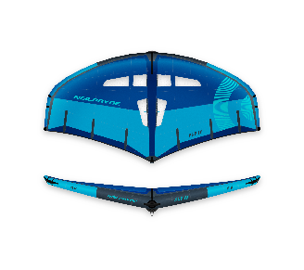 C1 blue | 1.8 | Включая сумку, адаптер насоса, ремнабор. Без лиша! | 140041-000/2333_1,8 | 4045533767217 |  | $880.00 | $792.00 | $-
 |  | 2.4 |  | 140041-000/2333_2,4 | 4045533767224 |  | $930.00 | $837.00 | $-
 |  | 3.0 |  | 140041-000/2333_3,0 | 4045533767248 |  | $980.00 | $882.00 | $-
 |  | 3.5 |  | 140041-000/2333_3,5 | 4045533767255 |  | $1,030.00 | $927.00 | $-
 |  | 4.0 |  | 140041-000/2333_4,0 | 4045533767262 |  | $1,080.00 | $972.00 | $-
 |  | 4.3 |  | 140041-000/2333_4,3 | 4045533767279 |  | $1,120.00 | $1,008.00 | $-
 |  | 4.7 |  | 140041-000/2333_4,7 | 4045533767286 |  | $1,140.00 | $1,026.00 | $-
 |  | 5.0 |  | 140041-000/2333_5,0 | 4045533767293 |  | $1,180.00 | $1,062.00 | $-
 |  | 5.4 |  | 140041-000/2333_5,4 | 4045533767309 |  | $1,210.00 | $1,089.00 | $-
 |  | 5.7 |  | 140041-000/2333_5,7 | 4045533767316 |  | $1,240.00 | $1,116.00 | $-
 |  | 6.0 |  | 140041-000/2333_6,0 | 4045533767323 |  | $1,260.00 | $1,134.00 | $-
 |  | 6.7 |  | 140041-000/2333_6,7 | 4045533767231 |  | $1,290.00 | $1,161.00 | $-
 | 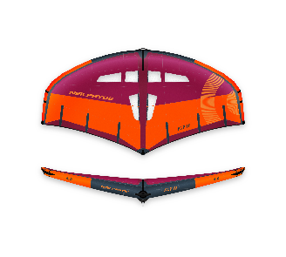 C2 berry | 1.8 |  | 140041-000/2334_1,8 | 4045533767330 |  | $880.00 | $792.00 | $-
 |  | 2.4 |  | 140041-000/2334_2,4 | 4045533767347 |  | $930.00 | $837.00 | $-
 |  | 3.0 |  | 140041-000/2334_3,0 | 4045533767361 |  | $980.00 | $882.00 | $-
 |  | 3.5 |  | 140041-000/2334_3,5 | 4045533767378 |  | $1,030.00 | $927.00 | $-
 |  | 4.0 |  | 140041-000/2334_4,0 | 4045533767385 |  | $1,080.00 | $972.00 | $-
 |  | 4.3 |  | 140041-000/2334_4,3 | 4045533767392 |  | $1,120.00 | $1,008.00 | $-
 |  | 4.7 |  | 140041-000/2334_4,7 | 4045533767408 |  | $1,140.00 | $1,026.00 | $-
 |  | 5.0 |  | 140041-000/2334_5,0 | 4045533767415 |  | $1,180.00 | $1,062.00 | $-
 |  | 5.4 |  | 140041-000/2334_5,4 | 4045533767422 |  | $1,210.00 | $1,089.00 | $-
 |  | 5.7 |  | 140041-000/2334_5,7 | 4045533767439 |  | $1,240.00 | $1,116.00 | $-
 |  | 6.0 |  | 140041-000/2334_6,0 | 4045533767446 |  | $1,260.00 | $1,134.00 | $-
 |  | 6.7 |  | 140041-000/2334_6,7 | 4045533767354 |  | $1,290.00 | $1,161.00 | $-
FLY II PRO | 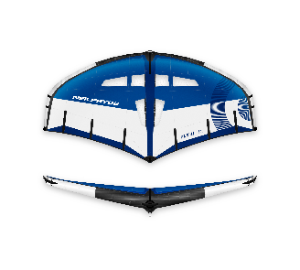 C1 blue | 3.5 | Включая сумку, адаптер насоса, ремнабор. Без лиша! | 140040-000/2138_3,5 | 4045533767071 |  | $2,060.00 | $1,854.00 | $-
 |  | 4,0 |  | 140040-000/2138_4,0 | 4045533767088 |  | $2,120.00 | $1,908.00 | $-
 |  | 4.5 |  | 140040-000/2138_4,5 | 4045533767095 |  | $2,170.00 | $1,953.00 | $-
 |  | 5,0 |  | 140040-000/2138_5,0 | 4045533767101 |  | $2,220.00 | $1,998.00 | $-
 |  | 5.5 |  | 140040-000/2138_5,5 | 4045533767118 |  | $2,270.00 | $2,043.00 | $-
 |  | 6,0 |  | 140040-000/2138_6,0 | 4045533767125 |  | $2,320.00 | $2,088.00 | $-
 |  | 6.5 |  | 140040-000/2138_6,5 | 4045533767132 |  | $2,370.00 | $2,133.00 | $-
 | 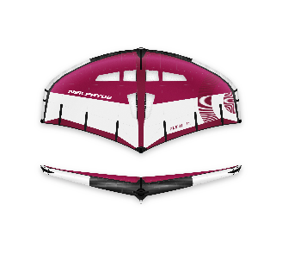 C2 berry | 3.5 |  | 140040-000/2139_3,5 | 4045533767149 |  | $2,060.00 | $1,854.00 | $-
 |  | 4,0 |  | 140040-000/2139_4,0 | 4045533767156 |  | $2,120.00 | $1,908.00 | $-
 |  | 4.5 |  | 140040-000/2139_4,5 | 4045533767163 |  | $2,170.00 | $1,953.00 | $-
 |  | 5,0 |  | 140040-000/2139_5,0 | 4045533767170 |  | $2,220.00 | $1,998.00 | $-
 |  | 5.5 |  | 140040-000/2139_5,5 | 4045533767187 |  | $2,270.00 | $2,043.00 | $-
 |  | 6,0 |  | 140040-000/2139_6,0 | 4045533767194 |  | $2,320.00 | $2,088.00 | $-
 |  | 6.5 |  | 140040-000/2139_6,5 | 4045533767200 |  | $2,370.00 | $2,133.00 | $-
WING Количество: |  |  |  |  |  | 0
WING Сумма: |  |  |  |  |  | $-
Аксессуары / Баллоны | Dyneema Wrist Leash | 100 | wing size: 1,8 - 3,0 | 130051-000/0999 | 4045533760065 |  | $42.00 | $37.80 | $-
 |  | 120 | wing size: 3,5 - 5,4 | 130051-000/0999 | 4045533760072 |  | $42.00 | $37.80 | $-
 |  | 140 | wing size: 5,7 - 6,7 | 130051-000/0999 | 4045533760089 |  | $42.00 | $37.80 | $-
 | Neilpryde Pump | STD | Wing / Kite / SUP Double Pump Action | 130050-000/0999 | 4045533760058 |  | $50.00 | $45.00 | $-
 | FLY II LE Bladder | 1.8 | NP FLYII LE Bladder incl valve bottom part | tba | tba |  | $74.00 | $66.60 | $-
 |  | 2.4 |  | tba | tba |  | $78.00 | $70.20 | $-
 |  | 3.0 |  | tba | tba |  | $78.00 | $70.20 | $-
 |  | 3.5 |  | tba | tba |  | $78.00 | $70.20 | $-
 |  | 4.0 |  | tba | tba |  | $84.00 | $75.60 | $-
 |  | 4.3 |  | tba | tba |  | $84.00 | $75.60 | $-
 |  | 4.7 |  | tba | tba |  | $94.00 | $84.60 | $-
 |  | 5.0 |  | tba | tba |  | $94.00 | $84.60 | $-
 |  | 5.4 |  | tba | tba |  | $94.00 | $84.60 | $-
 |  | 5.7 |  | tba | tba |  | $104.00 | $93.60 | $-
 |  | 6.0 |  | tba | tba |  | $104.00 | $93.60 | $-
 |  | 6.7 |  | tba | tba |  | $104.00 | $93.60 | $-
 | FLY II Strut Bladder | 1.8 | NP FLY II Strut Bladder incl valve bottom part | tba | tba |  | $74.00 | $66.60 | $-
 |  | 2.4 |  | tba | tba |  | $78.00 | $70.20 | $-
 |  | 3.0 |  | tba | tba |  | $78.00 | $70.20 | $-
 |  | 3.5 |  | tba | tba |  | $78.00 | $70.20 | $-
 |  | 4.0 |  | tba | tba |  | $84.00 | $75.60 | $-
 |  | 4.3 |  | tba | tba |  | $84.00 | $75.60 | $-
 |  | 4.7 |  | tba | tba |  | $94.00 | $84.60 | $-
 |  | 5.0 |  | tba | tba |  | $94.00 | $84.60 | $-
 |  | 5.4 |  | tba | tba |  | $94.00 | $84.60 | $-
 |  | 5.7 |  | tba | tba |  | $104.00 | $93.60 | $-
 |  | 6.0 |  | tba | tba |  | $104.00 | $93.60 | $-
 |  | 6.7 |  | tba | tba |  | $104.00 | $93.60 | $-
 | FLY II PRO LE Bladder | 3.5 | NP FLYII PRO LE Bladder incl valve bottom part | tba | tba |  | $78.00 | $78.00 | $-
 |  | 4,0 |  | tba | tba |  | $84.00 | $84.00 | $-
 |  | 4.5 |  | tba | tba |  | $84.00 | $84.00 | $-
 |  | 5,0 |  | tba | tba |  | $94.00 | $94.00 | $-
 |  | 5.5 |  | tba | tba |  | $94.00 | $94.00 | $-
 |  | 6,0 |  | tba | tba |  | $104.00 | $104.00 | $-
 |  | 6.5 |  | tba | tba |  | $104.00 | $104.00 | $-
 | FLY II PRO Strut Bladder | 3.5 | NP FLY II PRO Strut Bladder incl valve bottom part | tba | tba |  | $78.00 | $78.00 | $-
 |  | 4.0 |  | tba | tba |  | $84.00 | $84.00 | $-
 |  | 4.5 |  | tba | tba |  | $84.00 | $84.00 | $-
 |  | 5.0 |  | tba | tba |  | $94.00 | $94.00 | $-
 |  | 5.5 |  | tba | tba |  | $94.00 | $94.00 | $-
 |  | 6.0 |  | tba | tba |  | $104.00 | $104.00 | $-
 |  | 6.5 |  | tba | tba |  | $104.00 | $104.00 | $-
Аксессуары и Баллоны, количество: |  |  |  |  |  | 0
Аксессуары и Баллоны, Сумма: |  |  |  |  |  | $-
Всего количество: |  |  |  |  |  | 0
Всего сумма: |  |  |  |  |  | $-

